Hoja1
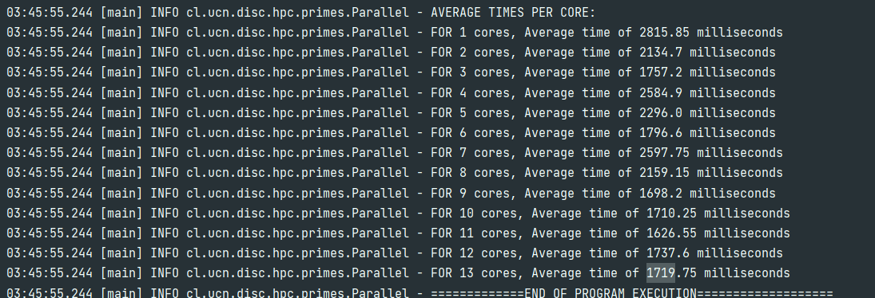
gráfico Eficiencia vs cores

gráfico speedup vs eficiencia
CPU: Ryzen 3600 6c/12t
20 iteraciones por core.
ANALISIS NUMEROS PRIMOS: 5.000.000

Cores | Time (avg) | Speedup | Eficiencia
1 | 2815 | 1 | 100%
2 | 2134 | 1.31912 | 66%
3 | 1757 | 1.60216 | 53%
Speedup vs cores
4 | 2585 | 1.08897 | 27%
5 | 2296 | 1.22605 | 25%
6 | 1796 | 1.56737 | 26%
7 | 2597 | 1.08394 | 15%
8 | 2159 | 1.30384 | 16%
9 | 1698 | 1.65783 | 18%
10 | 1710 | 1.64620 | 16%
11 | 1626 | 1.73124 | 16%
12 | 1737 | 1.62061 | 14%
13 | 1719 | 1.63758 | 13%

